Sheet1
BootKit病毒:
在BIOS中插入病毒代码，是主板上的病毒。
 | 系统启动顺序

 | 一、 | 自检BIOS、CPU、内存、硬盘、光驱……

 |  | BIOS |  | Basic Input Output System：基础输入输出系统
 |  |  |  | 它是一组固化到计算机内主板上BIOS芯片上的程序

插入病毒：
可以使BIOS无法找到分区表
 |  | BIOS芯片 |  | BIOS芯片是主板上一块长方形或正方形芯片，只有在开机时才可以进行设置。
 |  |  |  | （一般在计算机启动时按F2或者Delete进入BIOS进行设置，一些特殊机型按F1、Esc、F12等进行设置）

 | 二、 | 初始化启动:MBR引导OS，将控制权给OS的启动程序

 |  | 按照BIOS的启动顺序进行启动:
 |  | 【如果BIOS设置的启动顺序为:光盘——》硬盘——》……，MBR中Master BOOT Routine就会首先寻找光盘的分区表，找不到则寻找硬盘的分区表，如果全部都找不到则启动失败。】

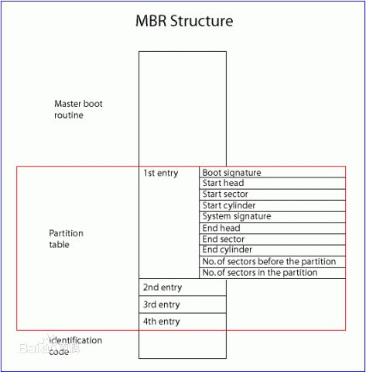
 |  |  |  |  |  | MBR | Main BOOT Record：主引导记录
 |  |  |  |  |  |  | MBR = Master BOOT Routine + Partition table + identification code

主引导程序
 |  |  |  |  |  |  | 前446字节 | 主引导程序代码
 |  |  |  |  |  |  | 后64字节： | 4*16字节，每个16字节代表一个分区，即可以有4个分区:CDEF盘
 |  |  |  |  |  |  |  | 16个字节描述分区信息：其中80表示激活，可以作为引导系统启动的逻辑磁盘，称为主分区

 |  |  |  |  |  |  | 最后2字节: | 结束标识码55AA

分区表
 |  |  |  |  |  | 分区表 | 分区表用于记录硬盘文件的地址。
 |  |  |  |  |  |  | 硬盘按照扇区储存文件，当系统提出要求需要访问某一个文件的时候，首先访问分区表
 |  |  |  |  |  |  | 1、如果分区表里面有这个文件的名称，然后就可以直接访问它的的地址
 |  |  |  |  |  |  | 2、如果分区表里面没有这个文件，那就无法访问
 |  |  |  |  |  |  | 系统删除文件的时候，并不是删除文件本身，而是在分区表里面删除，所以，删除以后的文件还是可以恢复的。

结束标识码

 | 三、 | BOOT加载，由系统对应Loader装载操作系统

 |  | 【Windows操作系统使用NTLDR（NTLoader），linux的Loader是grep】

 | 四、 | 启动文件系统

 | 五、 | 通过文件系统读取BOOT.ini

 | 六、 | 检测其它硬件和配置驱动模式

 | 七、 | WindowsOS内核的加载

硬盘 |  |  | 柱面 |  | 圆面
 |  |  | 磁道 |  | 同心圆
 |  |  | 扇区 |  | 磁道上的一段扇形，一个扇区是512个字节
 |  |  | 磁头 |  | 那根“针”
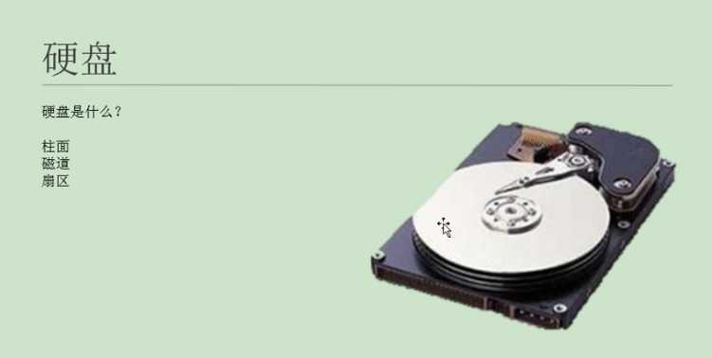

【C盘、D盘、E盘】不是硬盘，它们是逻辑磁盘。
硬盘是硬件，每个硬盘都有一个MBR，位于0柱面0磁道1扇区。

